登录界面
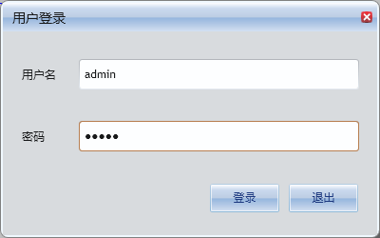

配置

这个地方可能还需要一个"配置" Button,用于配置服务器地址等其他一些设置

主界面
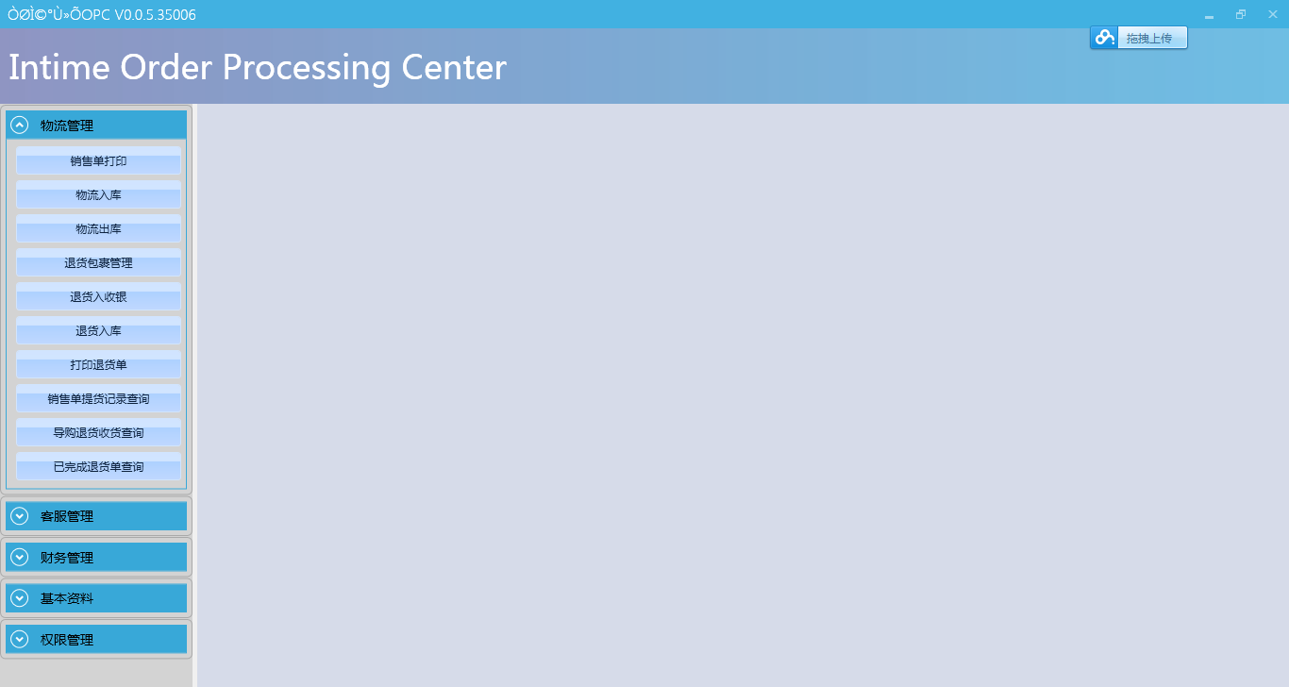
新设计一个Banner

显示当前用户名 & 注销功能

优化二级导航菜单，包括设计一级菜单的图标等

重新设计内容区域(默认没有点击任何二级菜单功能之前的界面），建议可以考虑以流程图的方式组织当前功能(常用的即可)，或者其他更好方案

内容页面
